PREFUNTA N° 02(M. COULOMB)
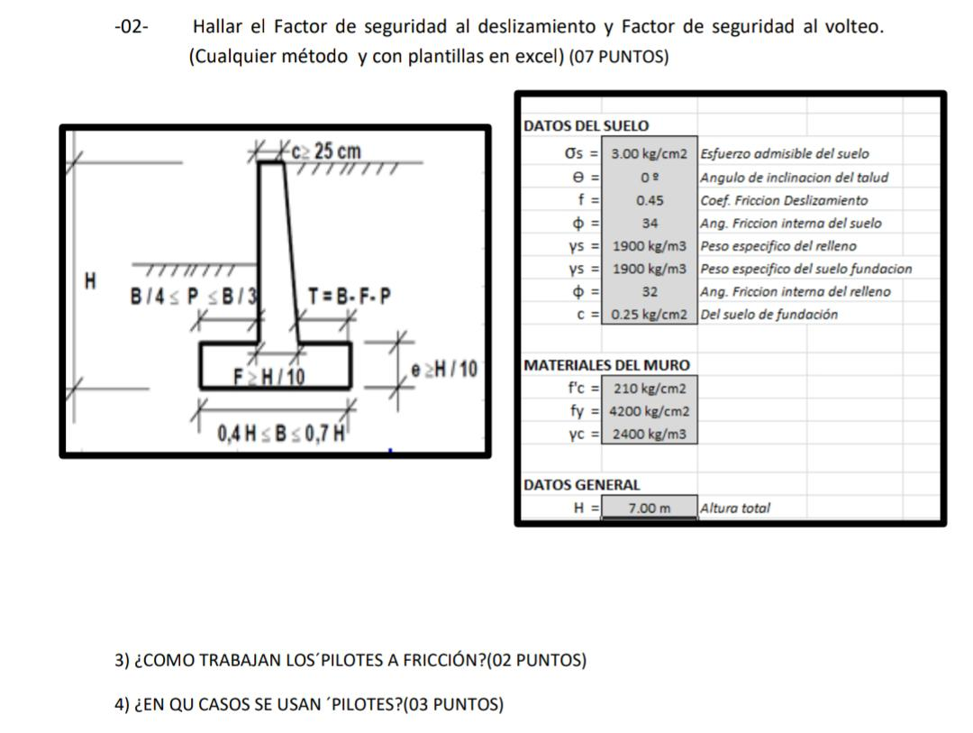
O1
 |  | MURO DE CONTENCIÓN

 |  |  |  |  |  |  |  |  |  |  |  |  |  |  |  |  |  |  |  | DATOS
 | 7 m |  |  |  |  |  |  |  |  |  |  |  |  |  |  |  |  |  |  | λ1 | = | 3.00 Kn/m³
 |  |  |  |  |  |  |  |  |  |  |  |  |  |  |  |  |  | 6.30 m |  | φ1 | = | 34
 |  |  |  |  |  |  |  |  |  |  |  |  |  |  |  |  |  |  |  | C1 | = | 0.45

 | 1.4 m |  |  |  |  |  |  |  |  |  |  |  |  |  |  |  |  |  |  | λ2 | = | 18.00 Kn/m³
 |  |  |  |  |  |  |  |  |  |  |  |  |  |  |  |  |  | 0.70 m |  | φ2 | = | 24°
 |  |  |  |  |  |  |  |  |  |  |  |  |  |  |  |  |  |  |  | C2 | = | 0.25 | KN/m2

 |  |  |  |  |  |  |  |  |  | 4.2 m
 |  |  |  |  |  | P= | 1.0 m |  |  |  | T= | 2.0 m

 |  | DESARROLLO
 |  | Calculo de la altura total

 |  |  | H´ | = | 7 m |  | + | 1.4 m |  | = | 8.4 m
$${\left(\frac{1}{2}∗Y1KaH´\right)}^{2}$$
 |  |  | Pa= |  |  |  |  | = | 1 | 18.5 |  | *Ka | 6.50
 |  |  |  |  |  |  |  |  | 2
 |  |  | Despejando Ka utilizando ecuación de coulomb
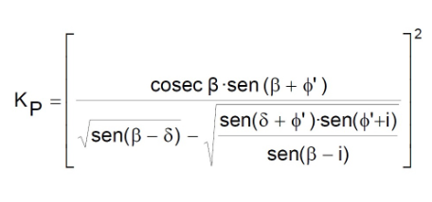

 |  |  | ka= | 0.4024

$${\left(\frac{1}{2}∗Y1KaH´\right)}^{2}$$
 |  |  | Pa | = |  |  |  | = | 157.22 |  |  | kn/m

Pa*cos$\left(15+\frac{2}{3}\text{φ} 1\right)$
 |  |  | Ph | = |  |  |  |  |  | = | 126.650 |  |  | kn/m
Pa*sen$\left(15+\frac{2}{3}\text{φ} 1\right)$
 |  |  | Pv | = |  |  |  |  |  | = | 93.140 |  |  | kn/m

 |  |  | Calculando los factores de seguridad al vuelco, deslizamiento y capacidad portante del suelo

 |  |  | Desarrollo en tabla

 |  |  | AREA(N°) |  |  | AREA(m2) |  |  |  |  |  | PESO (KN/m) |  |  |  | PESO*BRAZO X (KN/m) |  |  | PESO*BRAZO Y (KN/m)
 |  |  | 1 |  |  | 4.8195 |  |  |  |  |  | 5400 |  |  |  | 9720 |  |  | 1620
 |  |  | 2 |  |  | 3.78 |  |  |  |  |  | 2025 |  |  |  | 2430 |  |  | 4860
 |  |  | 3 |  |  | 0.8505 |  |  |  |  |  | 4050 |  |  |  | 5872.5 |  |  | 19845
 |  |  |  |  |  | Pv= |  |  |  |  |  | 11475.000 |  |  |  | 18022.5 |  |  | 26325
 |  |  |  |  |  |  |  | ∑v | = |  |  | 11475.000 |  |  |  | ∑MR |  | = | 26325

 |  |  | λ1 | = | 23.58 Kn/m³

 |  |  | VOLTEO
 |  |  | Momento volcante tenemos:
Mv = Ph$\left(\frac{H}{3}\right)$
 |  |  |  |  |  |  | = | 274.45055 |  |  | KN-m/m

 |  |  | Por lo la FSv es :

 |  |  |  |  | FSv | = | 2.6654710657 |  |  | > | 2 |  | ok

 |  |  | DESPLAZAMIENTO

$\frac{1}{2}$Kpy2$D^{2}+2c2\sqrt{KpD}$
 |  |  | FSd | = | ∑R |  |  |  | Pp | =
 |  |  |  |  | Ph

Kp=${tag}^{2}45\left(\frac{24}{2}\right)$
 |  |  |  |  |  |  |  | = | 2.37

$$Pp=\frac{1}{2}∗2.37∗18∗{1.5}^{2}+(2∗30∗1.54∗1.5)$$
 |  |  |  |  |  |  |  |  |  |  |  |  |  | = | 186.59 |  | Kn/m

 |  |  | Si consideramos Pp el FSd es iguala:

 |  |  | FSd | = | 2.85 |  |  | > | 1.5

 |  |  | SI NO consideramos Pp el FSd es igaual a:

 |  |  | FSd | = | 1.37 |  |  | < | 1.5

 |  |  | FACTOR DE SEGURIDAD

 |  |  | Calculo de excentriciadades en la base de la cimentación del muro

 |  |  | e | = | 0.483

 |  |  | Comprobar que la excentricidades esta dentro B/6 para que no se produzca tención el suelo.

 |  |  | B/6 | = | 3.5 |  | = | 0.58333333333
 |  |  |  |  | 6

 |  |  |  |  |  |  |  |  | e | < | B/6
 |  |  |  |  |  |  |  |  |  |  |  | por tanto puede calcular las presiones maximas y minimas en el suelo de cimentacion, qpunta y qtalon

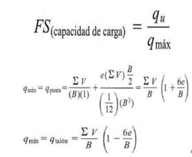
 |  |  | Calculo de qpunta y qtalon

 |  |  |  | qpunta |  | = | 188.43 |  |  | kn/m2

 |  |  |  | qtalon |  | = | 17.73 |  |  | kn/m2

